Encuesta
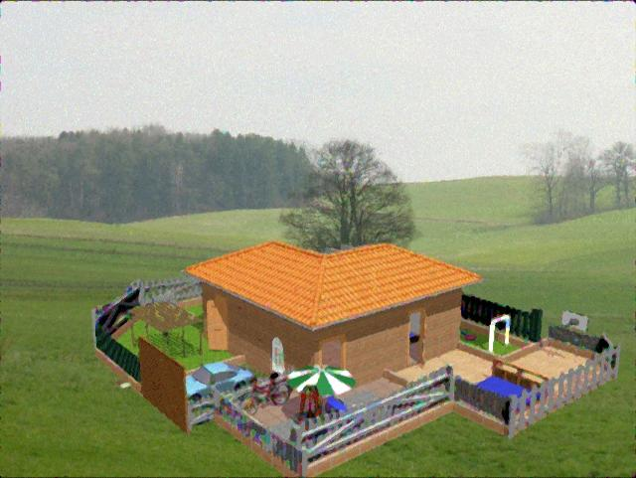
ENCUESTA DE MEJOR ALGORITMO PARA RESTABLECER UNA IMAGEN

¿CUAL DE LOS SIGUIENTES ALGORITMOS RESTABLECE DE MEJOR MANERA UNA IMAGEN?

A)Median

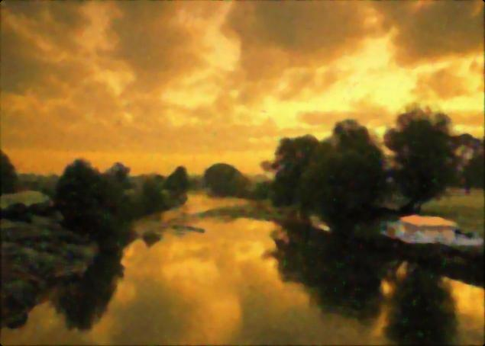

B)Hard Wavelet Threshold

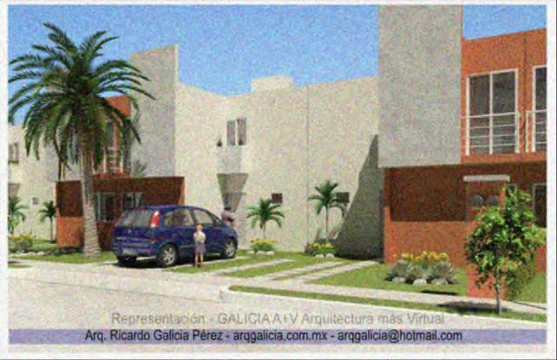

C)Hyperbolic Wavelet Threshold

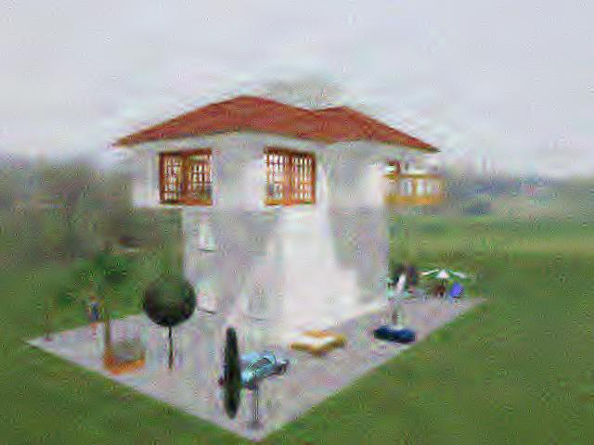

D)Intelligent Median

Histograma
MEJOR ALGORITMO PARA RESTABLECER UNA IMAGEN

Algoritmo | Nº personas | Frec. Reltiva | Frec. Reltiva Acumulada
Median | 10 | 0.20 | 0.20
Hard Wavelet Threshold | 8 | 0.18 | 0.38
Hyperbolic Wavelet Threshold | 20 | 0.10 | 0.48
Intelligent Median | 62 | 0.52 | 1.00
Nº personas vs. algoritmos
 | Nº personas
Median | 10
Hard Wavelet Threshold | 8
Hyperbolic Wavelet Threshold | 20
Intelligent Median | 62

